Estadísticas
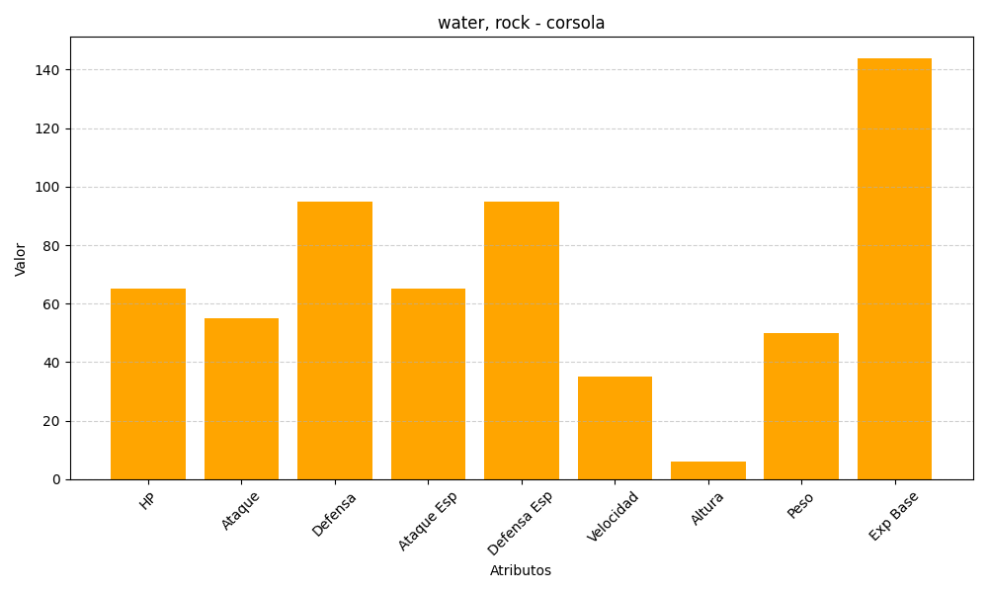
ID | Nombre | Tipo | HP | Ataque | Defensa | Ataque Especial | Defensa Especial | Velocidad | Altura | Peso | Experiencia Base
222 | corsola | water, rock | 65 | 55 | 95 | 65 | 95 | 35 | 6 | 50 | 144

